Oppgave 1
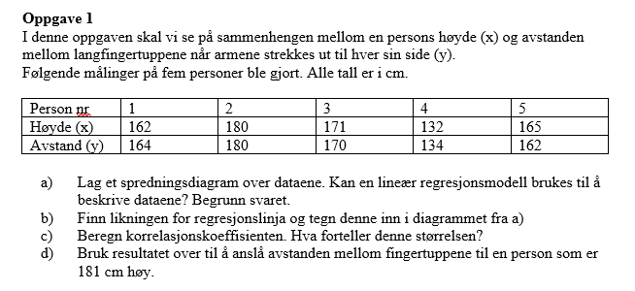
x | y
162 | 164
180 | 180
171 | 170
132 | 134
165 | 162
a)+b)
Sammenheng mellom høyde og avstand mellomfingertuppene

$d) y=0,9406∙181+9,6164≈$179,9
Svar: en person som er 181 cm høy har estimert forventet avstanden mellom fingertuppene ca.180 cm.
 |  |  |  |  |  |  |  |  | 179.865

SAMMENDRAG (UTDATA)
 |  |  | c) R=0,99 er korrelasjonskoeffisienten. Vi har klar positiv lineær sammenheng mellom x og y.
Regresjonsstatistikk
Multippel R | 0.99429928536
R-kvadrat | 0.98863106887
Justert R-kvadrat | 0.98484142515
Standardfeil | 2.1110710563
Observasjoner | 5

Variansanalyse
 | fg | SK | GK | F | Signifkans-F
Regresjon | 1 | 1162.630137 | 1162.630137 | 260.87704918 | 0.00051624528014
Residualer | 3 | 13.369863014 | 4.4566210046
Totalt | 4 | 1176

 | Koeffisienter | Standardfeil | t-Stat | P-verdi | Nederste 95% | Øverste 95% | Nedre 95,0% | Øverste 95,0%
Skjæringspunkt | 9.6164383562 | 9.4816478044 | 1.0142159416 | 0.38516565676 | -20.558396667 | 39.791273379 | -20.558396667 | 39.791273379
X-variabel 1 | 0.94063926941 | 0.058237827914 | 16.151688741 | 0.00051624528014 | 0.75530050913 | 1.1259780297 | 0.75530050913 | 1.1259780297

